상품제안서
프리미엄 담요+텀블러-B테리노 | 상품코드: S43767

 |  |  |  |  |  |  | 02-713-8555 | www.synergygift.co.kr
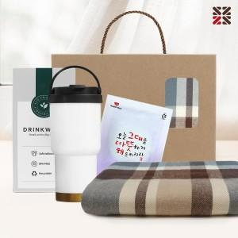

【상세/제작정보】 | <p><span style="font-size: 14pt;">※텀블러, 핫팩 인쇄 불가 / 색상 랜덤 출고 됩니다.</span></p>

【인쇄/포장옵션】 | 실크 / 포장불가능

【공급단가】 | 수량 | 20~ | 50~ | 100~ | 300~ | 1,000~
*VAT별도 | 단가 | 19,500원 | 18,450원 | 17,550원 | 17,100원 | 16,800원

【상품 URL】 | https://www.synergygift.co.kr:443/src/goods_detail.php?gdno=43767

